Прайс-Лист
 |  |  | www.newland.com.ua
 |  |  | www.opt.moda |  |  |  |  |  | 0 | 0.00
 |  |  | www.newland.com.ua/viber | optom@newland.com.ua
Бренд |  | Артикул | Товар | Колір | Код | Розмір | Ціна | Ціна зі знижкою | Замовлення | Загальна сума
 | ДЛЯ ДІВЧИНКИ
 | Lucky Life
 | БЛУЗА
 | Lucky Life | 2079 | Блуза | Трикотаж; Бавовна65%,поліестер35%;
 |  |  |  | білий/т-синій |  |  | 9.75
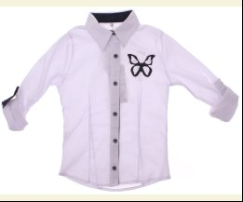
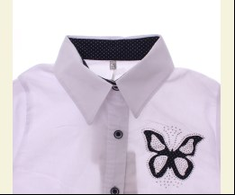
 |  |  |  |  | 477295 | 152 | 9.75 | 3.90

 | ДЖЕМПЕР
 | Lucky Life | 3028 | Джемпер 2 од. | Трикотаж; Віскоза95%,лайкра5%;
 |  |  |  | чорний |  |  | 12.00
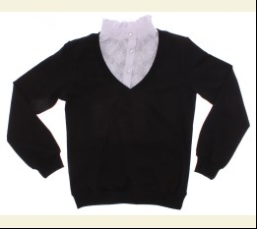
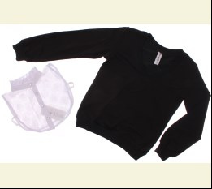
 |  |  |  | Ростовка | 912118 | 140, 152, 164, 176 (4 шт) | 48.00 | 19.20

 |  |  |  |  | 476279 | 140 | 12.00 | 4.80
 |  |  |  |  | 476280 | 152 | 12.00 | 4.80
 |  |  |  |  | 476282 | 176 | 12.00 | 4.80

 | СПІДНИЦЯ
 | Lucky Life | 12001 | Спідниця | Костюмна; Віскоза70%,поліестер30%;
 |  |  |  | чорний |  |  | 16.50
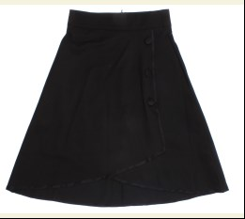
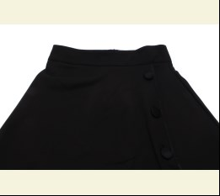
 |  |  |  | Ростовка | 912405 | 140, 152, 164, 176 (4 шт) | 66.00 | 26.40

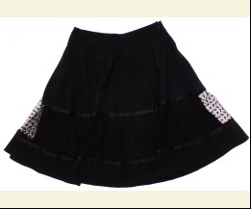
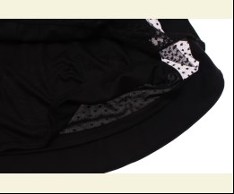
 | Lucky Life | 3060 | Спідниця | Костюмна; Віскоза70%,поліестер30%;
 |  |  |  | чорний |  |  | 13.50
 |  |  |  |  | 477297 | 140 | 13.50 | 5.40
 |  |  |  |  | 477299 | 164 | 13.50 | 5.40
 |  |  |  |  | 477300 | 176 | 13.50 | 5.40

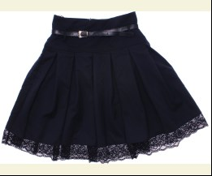
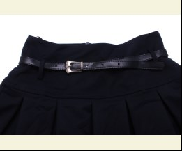
 | Lucky Life | 12004 | Спідниця | Костюмна; Віскоза70%,поліестер30%;
 |  |  |  | т-синій |  |  | 16.50
 |  |  |  |  | 477301 | 140 | 16.50 | 6.60
 |  |  |  |  | 477302 | 152 | 16.50 | 6.60
 |  |  |  |  | 477304 | 176 | 16.50 | 6.60

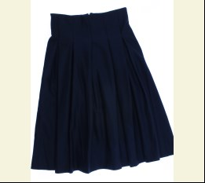
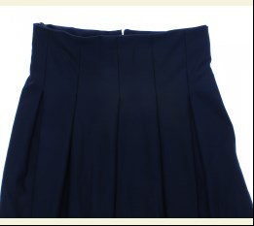
 | Lucky Life | 12002 | Спідниця | Костюмна; Віскоза70%,поліестер30%;
 |  |  |  | т-синій |  |  | 15.75
 |  |  |  | Ростовка | 912406 | 140, 152, 164, 176 (4 шт) | 63.00 | 25.20

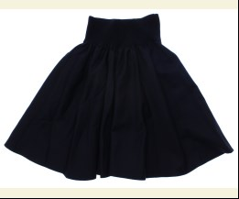
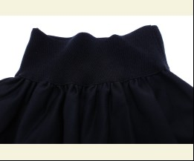
 | Lucky Life | 10004 | Спідниця | Костюмна; Віскоза95%,лайкра5%;
 |  |  |  | т-синій |  |  | 13.50
 |  |  |  |  | 477328 | 116 | 13.50 | 5.40

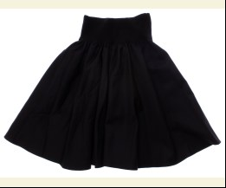
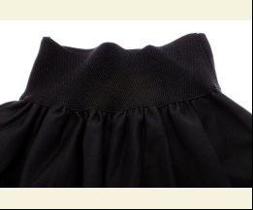
 |  |  |  | чорний |  |  | 13.50
 |  |  |  |  | 477333 | 116 | 13.50 | 5.40
 |  |  |  |  | 477334 | 122 | 13.50 | 5.40
 |  |  |  |  | 477335 | 128 | 13.50 | 5.40

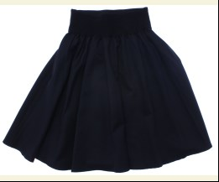
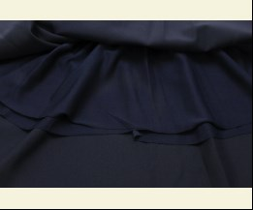
 | Lucky Life | 10044 | Спідниця | Костюмна; Віскоза95%,лайкра5%;
 |  |  |  | т-синій |  |  | 13.50
 |  |  |  |  | 477338 | 134 | 13.50 | 5.40

 | Matilda
 | БЛУЗА
 | Matilda | 9669-1 | Блуза | Трикотаж; Бавовна95%,еластан5%;
 |  |  |  | білий |  |  | 9.00
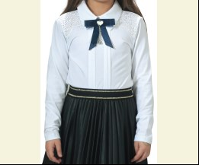
 |  |  |  |  | 473500 | 128 | 9.00 | 6.30
 |  |  |  |  | 473502 | 152 | 9.00 | 6.30
 |  |  |  |  | 473503 | 164 | 9.00 | 6.30

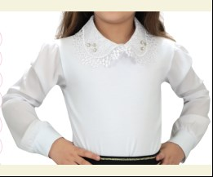
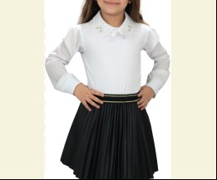
 | Matilda | 10032-1 | Блуза | Трикотаж; Бавовна95%,еластан5%;
 |  |  |  | білий |  |  | 7.60
 |  |  |  |  | 473517 | 140 | 7.60 | 7.60
 |  |  |  |  | 473518 | 152 | 7.60 | 7.60
 |  |  |  |  | 473519 | 164 | 7.60 | 7.60

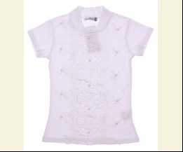
 | Matilda | 10143-1 | Блуза | Трикотаж; Бавовна95%,еластан5%;
 |  |  |  | білий |  |  | 6.60
 |  |  |  |  | 476300 | 140 | 6.60 | 6.60
 |  |  |  |  | 476301 | 152 | 6.60 | 6.60
 |  |  |  |  | 476302 | 164 | 6.60 | 6.60

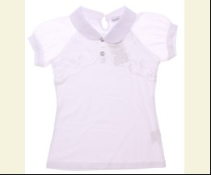
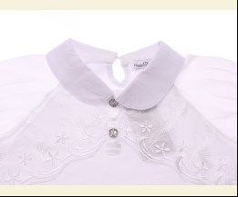
 | Matilda | 10013 | Блуза | Трикотаж; Бавовна95%,еластан5%;
 |  |  |  | білий |  |  | 8.45
 |  |  |  |  | 477984 | 128 | 8.45 | 5.91

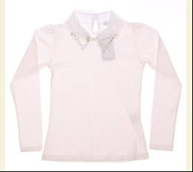
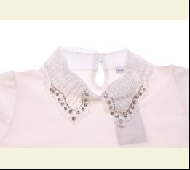
 | Matilda | 10034 | Блуза | Трикотаж; Бавовна95%,еластан5%;
 |  |  |  | кремовий |  |  | 10.85
 |  |  |  | Ростовка | 912574 | 128, 140, 152, 164 (4 шт) | 43.40 | 43.40

 |  |  |  |  | 477994 | 152 | 10.85 | 10.85
 |  |  |  |  | 477995 | 164 | 10.85 | 10.85

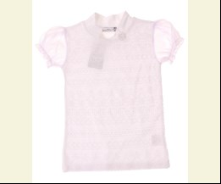
 | Matilda | 11955-1 | Блуза | Трикотаж; Бавовна95%,еластан5%;
 |  |  |  | білий |  |  | 8.45
 |  |  |  |  | 503215 | 164 | 8.45 | 5.91

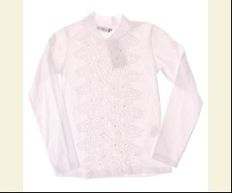
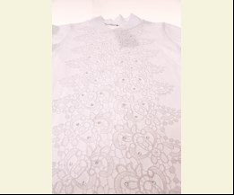
 | Matilda | 10053-1 | Блуза | Трикотаж; Бавовна95%,еластан5%;
 |  |  |  | білий |  |  | 6.75
 |  |  |  |  | 503226 | 152 | 6.75 | 6.75
 |  |  |  |  | 503227 | 164 | 6.75 | 6.75

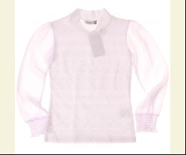
 | Matilda | 11956-1 | Блуза | Трикотаж; Бавовна95%,еластан5%;
 |  |  |  | білий |  |  | 9.15
 |  |  |  |  | 503258 | 152 | 9.15 | 9.15
 |  |  |  |  | 503259 | 164 | 9.15 | 9.15

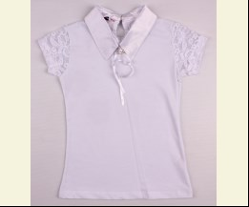
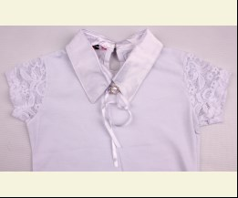
 | Matilda | 6848 | Блуза з коротким рукавом | Трикотаж; Бавовна95%,еластан5%;
 |  |  |  | білий |  |  | 6.80
 |  |  |  |  | 452261 | 140 | 6.80 | 4.76
 |  |  |  |  | 452262 | 152 | 6.80 | 4.76
 |  |  |  |  | 452263 | 164 | 6.80 | 4.76

 | ВОДОЛАЗКА
 | Matilda | 6882 | Водолазка | Трикотаж; Бавовна95%,еластан5%;
 |  |  |  | кремовий |  |  | 7.05
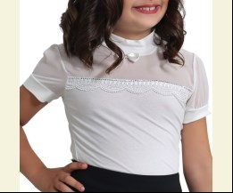
 |  |  |  |  | 448758 | 128 | 7.05 | 4.93

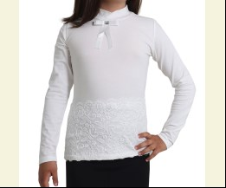
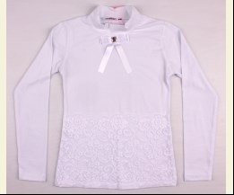
 | Matilda | 8658 | Водолазка | Трикотаж; Бавовна95%,еластан5%;
 |  |  |  | білий |  |  | 6.55
 |  |  |  |  | 451710 | 164 | 6.55 | 4.58

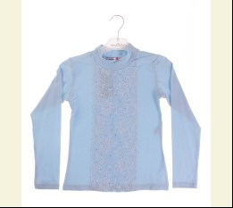
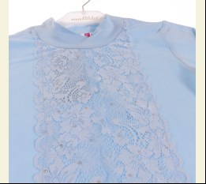
 | Matilda | 8433 | Водолазка | Трикотаж; Бавовна95%,еластан5%;
 |  |  |  | блакитний |  |  | 6.35
 |  |  |  | Ростовка | 910127 | 128, 140, 152, 164 (4 шт) | 25.40 | 17.76

 |  |  |  |  | 473675 | 140 | 6.35 | 4.44
 |  |  |  |  | 473676 | 152 | 6.35 | 4.44
 |  |  |  |  | 473677 | 164 | 6.35 | 4.44

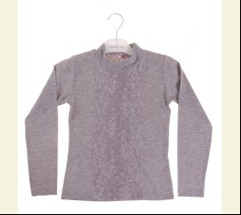
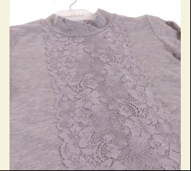
 |  |  |  | м-сірий |  |  | 6.35
 |  |  |  | Ростовка | 910128 | 128, 140, 152, 164 (4 шт) | 25.40 | 25.40

 |  |  |  |  | 503263 | 140 | 6.35 | 6.35
 |  |  |  |  | 503264 | 152 | 6.35 | 6.35
 |  |  |  |  | 503265 | 164 | 6.35 | 6.35

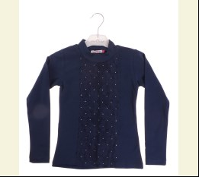
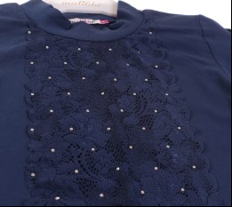
 |  |  |  | синій |  |  | 6.35
 |  |  |  | Ростовка | 910129 | 128, 140, 152, 164 (4 шт) | 25.40 | 25.40

 |  |  |  |  | 470635 | 128 | 6.35 | 6.35

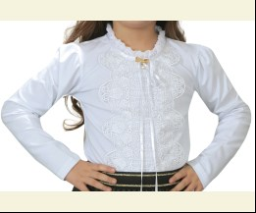
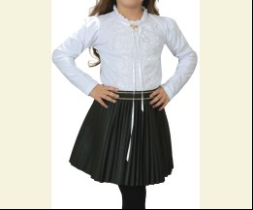
 | Matilda | 10163 | Водолазка | Трикотаж; Бавовна95%,еластан5%;
 |  |  |  | білий |  |  | 9.30
 |  |  |  |  | 473548 | 128 | 9.30 | 6.51
 |  |  |  |  | 473550 | 152 | 9.30 | 6.51
 |  |  |  |  | 473551 | 164 | 9.30 | 6.51

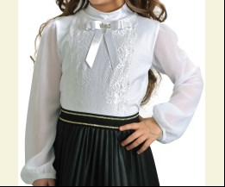
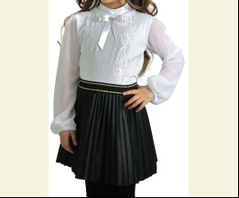
 | Matilda | 10373-1 | Водолазка | Трикотаж; Бавовна95%,еластан5%;
 |  |  |  | білий |  |  | 7.75
 |  |  |  |  | 473591 | 164 | 7.75 | 5.42

 | Matilda | 10396-1 | Водолазка | Трикотаж; Бавовна95%,еластан5%;
 |  |  |  | кремовий |  |  | 5.80
 |  |  |  |  | 475735 | 164 | 5.80 | 5.80

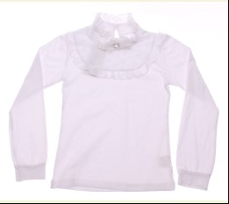
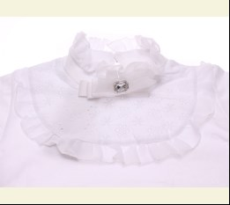
 | Matilda | 9880 | Водолазка | Трикотаж; Бавовна95%,еластан5%;
 |  |  |  | білий |  |  | 9.30
 |  |  |  | Ростовка | 912580 | 128, 140, 152, 164 (4 шт) | 37.20 | 26.04

 |  |  |  |  | 478006 | 152 | 9.30 | 6.51
 |  |  |  |  | 478007 | 164 | 9.30 | 6.51

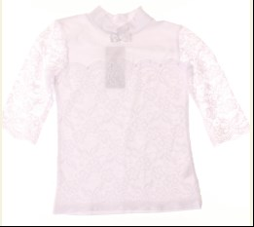
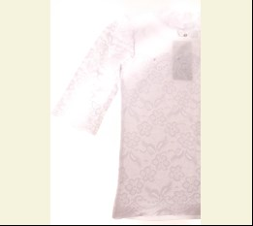
 | Matilda | 11846-1 | Водолазка | Трикотаж; Бавовна95%,еластан5%;
 |  |  |  | білий |  |  | 8.15
 |  |  |  | Ростовка | 919700 | 128, 140, 152, 164 (4 шт) | 32.60 | 32.60

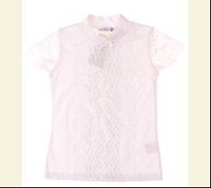
 | Matilda | 11807-1 | Водолазка | Трикотаж; Бавовна95%,еластан5%;
 |  |  |  | білий |  |  | 7.20
 |  |  |  | Ростовка | 919698 | 128, 140, 152, 164 (4 шт) | 28.80 | 28.80

 |  |  |  | кремовий |  |  | 7.20
 |  |  |  | Ростовка | 919699 | 128, 140, 152, 164 (4 шт) | 28.80 | 28.80

 | Matilda | 11806-1 | Водолазка | Трикотаж; Бавовна95%,еластан5%;
 |  |  |  | білий |  |  | 7.75
 |  |  |  | Ростовка | 919696 | 128, 140, 152, 164 (4 шт) | 31.00 | 31.00

 |  |  |  | кремовий |  |  | 7.75
 |  |  |  |  | 503252 | 128 | 7.75 | 7.75
 |  |  |  |  | 503253 | 140 | 7.75 | 7.75
 |  |  |  |  | 503255 | 164 | 7.75 | 7.75

 | Matilda | 4833 | Водолазка | Трикотаж; Бавовна95%,еластан5%;
 |  |  |  | білий |  |  | 4.10
 |  |  |  |  | 419201 | 140 | 4.10 | 4.10
 |  |  |  |  | 419202 | 152 | 4.10 | 4.10

 |  |  |  | кремовий |  |  | 4.10
 |  |  |  |  | 419204 | 128 | 4.10 | 2.87
 |  |  |  |  | 419205 | 140 | 4.10 | 2.87
 |  |  |  |  | 419207 | 164 | 4.10 | 2.87

 |  |  |  | рожевий |  |  | 4.10
 |  |  |  | Ростовка | 904926 | 128, 140, 152, 164 (4 шт) | 16.40 | 16.40

 |  |  |  |  | 419287 | 164 | 4.10 | 4.10

 |  |  |  | синій |  |  | 4.10
 |  |  |  | Ростовка | 903053 | 128, 140, 152, 164 (4 шт) | 16.40 | 16.40

 |  |  |  |  | 451586 | 140 | 4.10 | 4.10
 |  |  |  |  | 451587 | 152 | 4.10 | 4.10
 |  |  |  |  | 451588 | 164 | 4.10 | 4.10

 |  |  |  | сірий |  |  | 4.10
 |  |  |  | Ростовка | 904927 | 128, 140, 152, 164 (4 шт) | 16.40 | 16.40

 |  |  |  |  | 419291 | 164 | 4.10 | 4.10

 | Matilda | 6687 | Водолазка | Трикотаж; Бавовна95%,еластан5%;
 |  |  |  | білий |  |  | 6.40
 |  |  |  |  | 419257 | 140 | 6.40 | 6.40

 | Matilda | 6940 | Водолазка | Трикотаж; Бавовна95%,еластан5%;
 |  |  |  | білий |  |  | 9.00
 |  |  |  |  | 419331 | 164 | 9.00 | 6.30

 |  |  |  | кремовий |  |  | 9.00
 |  |  |  |  | 419272 | 128 | 9.00 | 6.30
 |  |  |  |  | 419274 | 152 | 9.00 | 6.30
 |  |  |  |  | 419275 | 164 | 9.00 | 6.30

 | Matilda | 4834 | Водолазка | Трикотаж; Бавовна95%,еластан5%; Довге Горло;
 |  |  |  | білий |  |  | 4.25
 |  |  |  | Ростовка | 903054 | 128, 140, 152, 164 (4 шт) | 17.00 | 17.00

 |  |  |  |  | 390147 | 140 | 4.25 | 4.25
 |  |  |  |  | 390148 | 152 | 4.25 | 4.25
 |  |  |  |  | 390149 | 164 | 4.25 | 4.25

 |  |  |  | кремовий |  |  | 4.25
 |  |  |  | Ростовка | 903055 | 128, 140, 152, 164 (4 шт) | 17.00 | 17.00

 |  |  |  |  | 390150 | 128 | 4.25 | 4.25
 |  |  |  |  | 390152 | 152 | 4.25 | 4.25
 |  |  |  |  | 390153 | 164 | 4.25 | 4.25

 |  |  |  | персиковий |  |  | 4.25
 |  |  |  |  | 419306 | 152 | 4.25 | 4.25

 |  |  |  | синій |  |  | 4.25
 |  |  |  |  | 419310 | 152 | 4.25 | 4.25
 |  |  |  |  | 419311 | 164 | 4.25 | 4.25

 |  |  |  | сірий |  |  | 4.25
 |  |  |  |  | 419299 | 164 | 4.25 | 4.25

 | Matilda | 10396-2 | Водолазка з коротким рукавом | Трикотаж; Бавовна95%,еластан5%;
 |  |  |  | білий |  |  | 5.80
 |  |  |  |  | 475730 | 158 | 5.80 | 5.80
 |  |  |  |  | 473607 | 164 | 5.80 | 5.80
 |  |  |  |  | 475731 | 170 | 5.80 | 5.80

 | Matilda | 10402-1 | Водолазка з коротким рукавом | Трикотаж; Бавовна95%,еластан5%;
 |  |  |  | білий |  |  | 6.90
 |  |  |  |  | 473631 | 164 | 6.90 | 6.90

 | Matilda | 10528-1 | Водолазка з коротким рукавом | Трикотаж; Бавовна95%,еластан5%;
 |  |  |  | білий |  |  | 6.35
 |  |  |  |  | 476304 | 140 | 6.35 | 6.35
 |  |  |  |  | 476305 | 152 | 6.35 | 6.35
 |  |  |  |  | 476306 | 164 | 6.35 | 6.35

 |  |  |  | кремовий |  |  | 6.35
 |  |  |  | Ростовка | 912131 | 128, 140, 152, 164 (4 шт) | 25.40 | 25.40

 | Matilda | 10386 | Водолазка з коротким рукавом | Трикотаж; Бавовна95%,еластан5%;
 |  |  |  | білий |  |  | 7.75
 |  |  |  | Ростовка | 912577 | 128, 140, 152, 164 (4 шт) | 31.00 | 21.68

 |  |  |  |  | 478010 | 152 | 7.75 | 5.42

 |  |  |  | кремовий |  |  | 7.75
 |  |  |  | Ростовка | 912578 | 128, 140, 152, 164 (4 шт) | 31.00 | 21.68

 |  |  |  |  | 478015 | 164 | 7.75 | 5.42

 | Matilda | 4832 | Водолазка з коротким рукавом | Трикотаж; Бавовна95%,еластан5%;
 |  |  |  | білий |  |  | 3.10
 |  |  |  |  | 371143 | 152 | 3.10 | 3.10
 |  |  |  |  | 371144 | 164 | 3.10 | 3.10

 |  |  |  | блакитний |  |  | 3.10
 |  |  |  | Ростовка | 904921 | 128, 140, 152, 164 (4 шт) | 12.40 | 8.68

 |  |  |  |  | 419321 | 140 | 3.10 | 2.17
 |  |  |  |  | 419323 | 164 | 3.10 | 2.17

 |  |  |  | кремовий |  |  | 3.10
 |  |  |  | Ростовка | 903048 | 128, 140, 152, 164 (4 шт) | 12.40 | 12.40

 |  |  |  |  | 390143 | 140 | 3.10 | 3.10
 |  |  |  |  | 390144 | 152 | 3.10 | 3.10
 |  |  |  |  | 390145 | 164 | 3.10 | 3.10

 |  |  |  | персиковий |  |  | 3.10
 |  |  |  | Ростовка | 903049 | 128, 140, 152, 164 (4 шт) | 12.40 | 8.68

 |  |  |  |  | 451578 | 140 | 3.10 | 2.17
 |  |  |  |  | 451579 | 152 | 3.10 | 2.17
 |  |  |  |  | 451580 | 164 | 3.10 | 2.17

 |  |  |  | рожевий |  |  | 3.10
 |  |  |  | Ростовка | 904922 | 128, 140, 152, 164 (4 шт) | 12.40 | 8.68

 |  |  |  |  | 419317 | 140 | 3.10 | 2.17
 |  |  |  |  | 419318 | 152 | 3.10 | 2.17
 |  |  |  |  | 419319 | 164 | 3.10 | 2.17

 |  |  |  | синій |  |  | 3.10
 |  |  |  | Ростовка | 903050 | 128, 140, 152, 164 (4 шт) | 12.40 | 8.68

 |  |  |  |  | 419314 | 152 | 3.10 | 2.17
 |  |  |  |  | 419315 | 164 | 3.10 | 2.17

 |  |  |  | сірий |  |  | 3.10
 |  |  |  | Ростовка | 904923 | 128, 140, 152, 164 (4 шт) | 12.40 | 8.68

 |  |  |  |  | 419324 | 128 | 3.10 | 2.17
 |  |  |  |  | 419325 | 140 | 3.10 | 2.17
 |  |  |  |  | 419327 | 164 | 3.10 | 2.17

 | КОМПЛЕКТ НИЖНЬОЇ БІЛИЗНИ
 | Matilda | 4534 | Майка + Труси | Трикотаж; Бавовна95%,еластан5%;
 |  |  |  | кремовий |  |  | 3.72
 |  |  |  | Ростовка | 929168 | 140 (1 шт) | 3.72 | 3.72

 | МАЙКА_ФУТБОЛКА НАТІЛЬНА
 | Matilda | 4619 | Майка | Трикотаж; Бавовна95%,еластан5%;
 |  |  |  | mix |  |  | 2.48
 |  |  |  | Ростовка | 929169 | 140 (1 шт) | 2.48 | 2.48

 | ПІЖАМА
 | Matilda | 7318-3 | Нічна сорочка | Трикотаж; Бавовна95%,еластан5%;
 |  |  |  | рожевий/м-сірий |  |  | 7.50
 |  |  |  |  | 455261 | 116 | 7.50 | 5.25
 |  |  |  |  | 455263 | 128 | 7.50 | 5.25

 | Matilda | 7307-3 | Нічна сорочка | Трикотаж; Бавовна95%,еластан5%;
 |  |  |  | рожевий/м-сірий |  |  | 7.50
 |  |  |  |  | 455286 | 122 | 7.50 | 5.25

 | Matilda | 7952-3 | Нічна сорочка | Трикотаж; Бавовна95%,еластан5%;
 |  |  |  | рожевий/фіолетовий |  |  | 6.50
 |  |  |  |  | 464053 | 116 | 6.50 | 6.50

 | Matilda | 8290-3 | Нічна сорочка | Трикотаж; Бавовна95%,еластан5%;
 |  |  |  | жовтий |  |  | 6.50
 |  |  |  |  | 464054 | 116 | 6.50 | 4.55

 | Matilda | 7938-3 | Нічна сорочка | Трикотаж; Бавовна95%,еластан5%;
 |  |  |  | жовтий/яскраво-синій |  |  | 6.50
 |  |  |  |  | 464058 | 116 | 6.50 | 4.55

 | Matilda | 7962-3 | Нічна сорочка | Трикотаж; Бавовна95%,еластан5%;
 |  |  |  | блакитний |  |  | 6.50
 |  |  |  |  | 464059 | 116 | 6.50 | 6.50

 | Matilda | 9337-4 | Нічна сорочка | Трикотаж; Бавовна95%,еластан5%;
 |  |  |  | кремовий |  |  | 8.60
 |  |  |  |  | 469267 | 164 | 8.60 | 6.02
 |  |  |  |  | 469268 | 176 | 8.60 | 6.02

 | Matilda | 7356-2 | Нічна сорочка | Трикотаж; Бавовна95%,еластан5%;
 |  |  |  | фіолетовий |  |  | 6.80
 |  |  |  |  | 486140 | 104 | 6.80 | 4.76
 |  |  |  |  | 486141 | 110 | 6.80 | 4.76
 |  |  |  |  | 486139 | 98 | 6.80 | 4.76

 | Matilda | 4200 | Нічна сорочка | Трикотаж; Бавовна95%,еластан5%;
 |  |  |  | рожевий |  |  | 7.44
 |  |  |  |  | 375605 | 92 | 7.44 | 7.44

 | Matilda | 7444-3 | Нічна Сорочка + Халат | Трикотаж; Бавовна95%,еластан5%;
 |  |  |  | рожевий |  |  | 12.95
 |  |  |  | Ростовка | 903089 | 116, 122, 128, 134 (4 шт) | 51.80 | 36.24

 |  |  |  |  | 455305 | 116 | 12.95 | 9.06
 |  |  |  |  | 455308 | 134 | 12.95 | 9.06

 | Matilda | 7444-4 | Нічна Сорочка + Халат | Трикотаж; Бавовна95%,еластан5%;
 |  |  |  | рожевий |  |  | 13.60
 |  |  |  |  | 455310 | 152 | 13.60 | 9.52
 |  |  |  |  | 455311 | 164 | 13.60 | 9.52
 |  |  |  |  | 455312 | 176 | 13.60 | 9.52

 | Matilda | 7445 | Нічна Сорочка + Халат | Трикотаж; Бавовна95%,еластан5%;
 |  |  |  | рожевий |  |  | 10.80
 |  |  |  | Ростовка | 903091 | 92, 98, 104, 110 (4 шт) | 43.20 | 30.24

 |  |  |  |  | 428829 | 110 | 10.80 | 7.56
 |  |  |  |  | 428830 | 116 | 11.50 | 11.50
 |  |  |  |  | 428831 | 122 | 11.50 | 11.50
 |  |  |  |  | 428832 | 128 | 11.50 | 11.50
 |  |  |  |  | 428826 | 92 | 10.80 | 7.56
 |  |  |  |  | 428827 | 98 | 10.80 | 7.56
...

